Devis
 | Entreprise / nom
 | Adresse 1 :
 | Adresse 2 :
 | CP / Commune
Trémoyec 56450 SURZUR
b.neaudugast@arboreusfr
06.62.23.68.14
 | Etat :
 | Représentant :
 | Tel / Port
 | Siret / TVA

Ne rien inscrire dans la zone grise zone | Nom des plantes | Conditionnement | Quantité | Px U | Px T

Do not write anything in the gray area |  |  |  |  | 0.00 €

Veuillez indiquer uniquement le nom des plantes souhaitées, le volume et la quantité souhaitée. Ce document n'est pas un devis / facture. Dès réception, je vous fais une proposition tarifaire pour - les plantes et - les frais de port associés Si la proposition vous convient indiquez-le moi par mail puis effectuez le virement bancaire correspondant. Dès réception je procède à l'expédition des plantes Please indicate only the name of the desired plants, the volume and the desired quantity. This document is not a quote/invoice. Upon receipt, I will a price proposal for - plants and - associated shipping costs If the proposal suits you, let me know by email and then make the corresponding bank transfer. Upon receipt I proceed to the shipment of the plants

 | Nombre de plante : | 0
 | Total plantes |  |  |  | 0.00 €
 | Frais de livraison

 | Total

Escompte de 0,5% accordé pour paiement comptant (15 jours date de facture) - Pénalités en cas de retard de paiement : trois fois le taux d'intérêt légal en vigueur. Pour tout paiement après la date d'échéance une indemnité forfaitaire de 40 euros pour frais de recouvrement sera appliquée. |  | N° SIRET : 42460199500030
 |  | n° TVA : FR0F 424601995
 |  | CODE APE : 013OZ

Devis prix
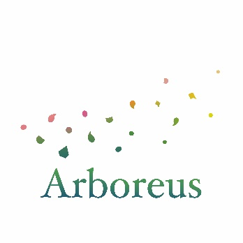
Terres en mouvement
Trémoyec 56450 SURZUR
brigitte.dugast@yahoo.fr
06.62.23.68.14
 |  |  | Facturation et livraison

 |  |  | Brigitte NEAU-DUGAST Trémoyec 56450 SURZUR Jardin des fees

Pépinière et paysage

Désignation | C | Quantité

CRINODENDRON hookerianum lanternes du chili | ALVO.04 | 32 | 0.88 € | 28.16 €
FASCICULARIA Bicolor | ALVO.05 | 28 | 2.58 € | 72.24 €
MICHELIA figo | ALVO.07 | 12 | 2.75 € | 33.00 €
HEBE ochracea James stirling | ALVO.04 | 56 | 0.64 € | 35.84 €
HEBE Wiri charm | ALVO.04 | 56 | 0.47 € | 26.32 €
Ulmus parvifolia 'Seiju' | ALVO.04 | 52 | 1.00 € | 52.00 €
Ulmus parvifolia 'Geisha' | ALVO.04 | 52 | 1.04 € | 54.08 €
OPHIOPOGON japonicus Minor | ALVO.05 | 28 | 0.78 € | 21.84 €
ACACIA pravissima | ALVO.04 | 28 | 1.48 € | 41.44 €

 |  |  |  |  | 364.92 € | 401.41 €
 |  | N° SIRET : 42460199500030
 |  | n° TVA : | FR0F 424601995
 |  | CODE APE : 013OZ

